Optymalizacja D
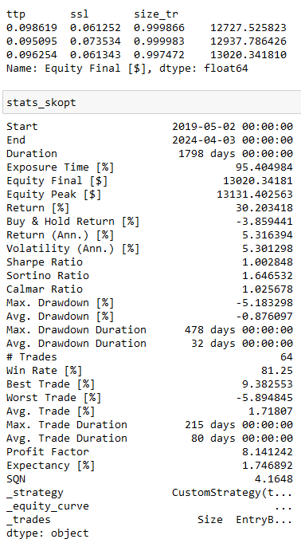
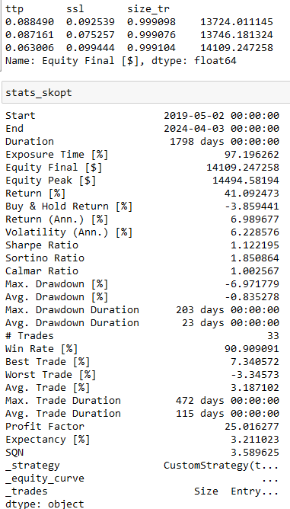
OSTRE | ROZMYTE

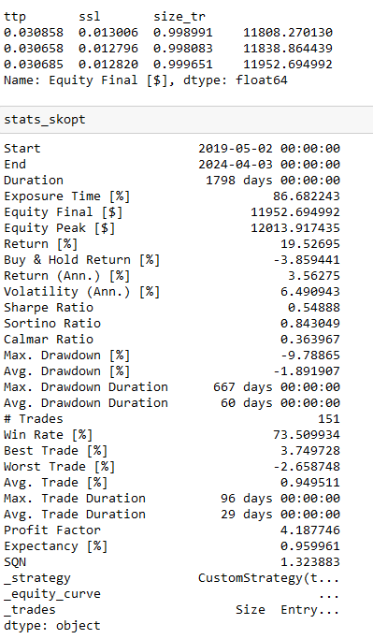
RSI
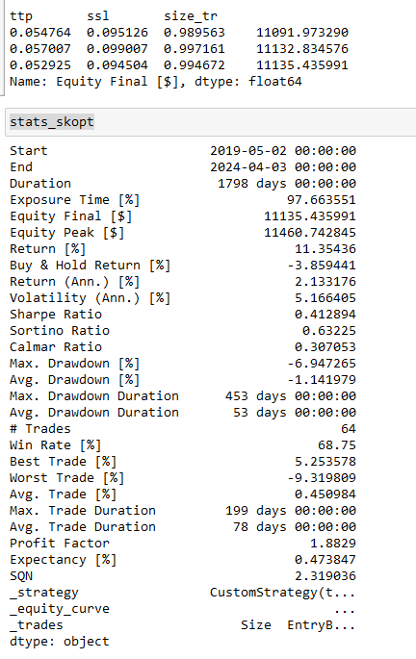

 |  |  | 9.54
 |  | size | 0.954

 |  | sl | 0.473

 |  | tp | 0.511

%R
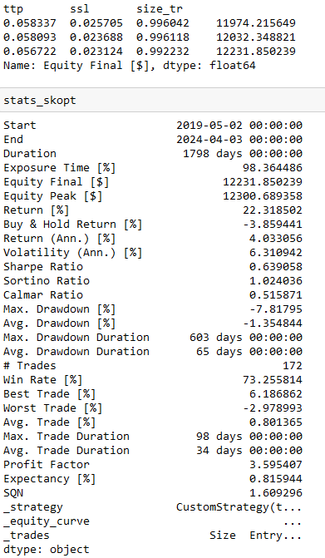
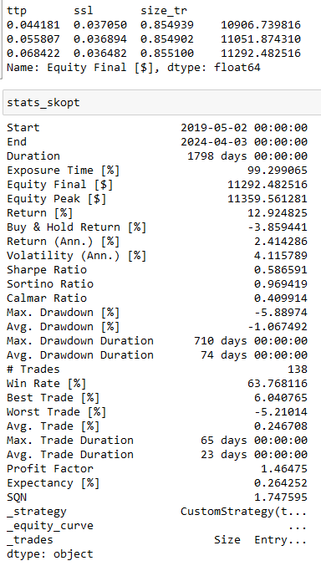

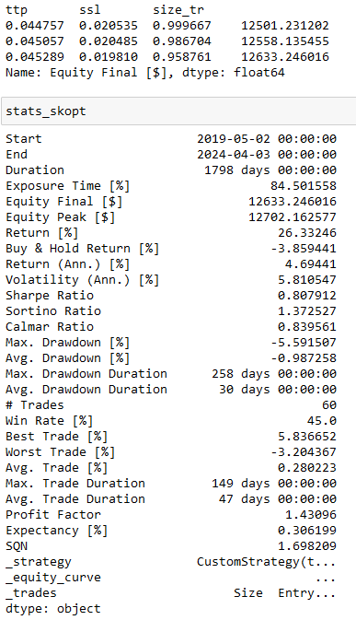
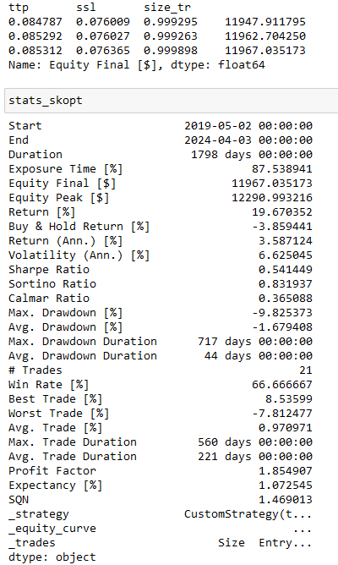
MA

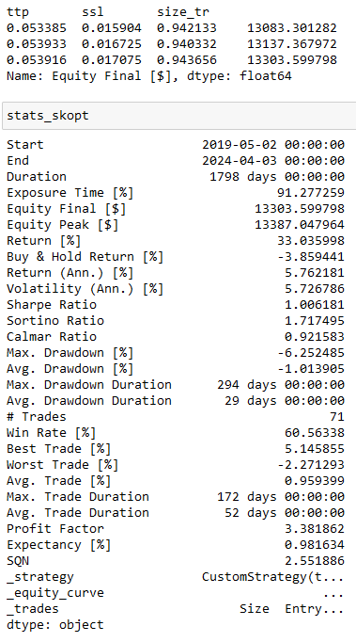
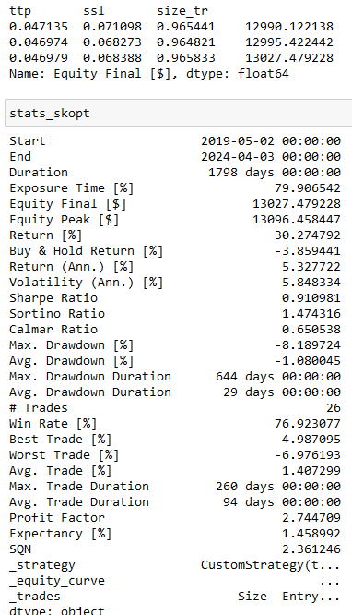
MACD

BB

Stała D
OSTRE |  | ROZMYTE | OSTRE | ROZMYTE

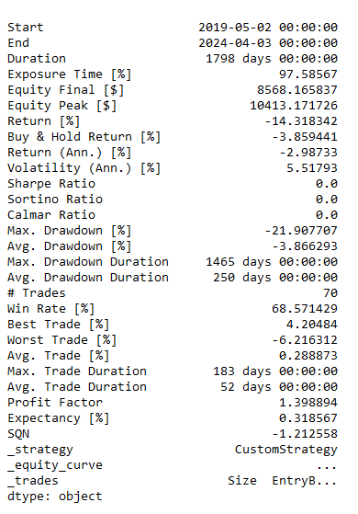
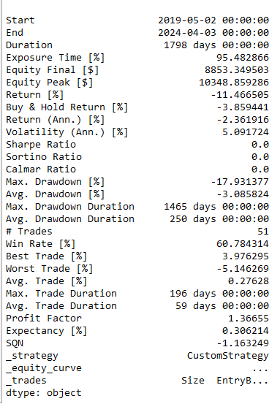
RSI |  |  | RSI
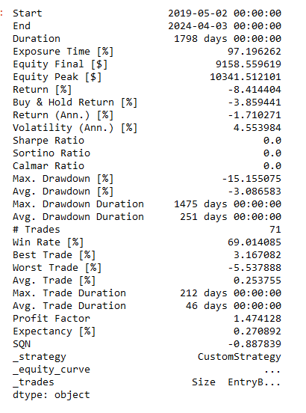
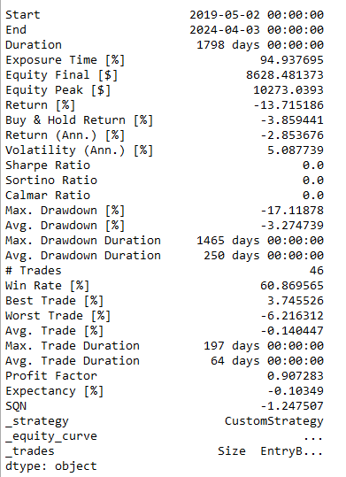

%R |  |  | %R
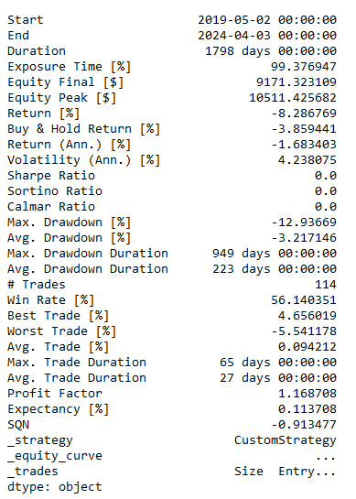
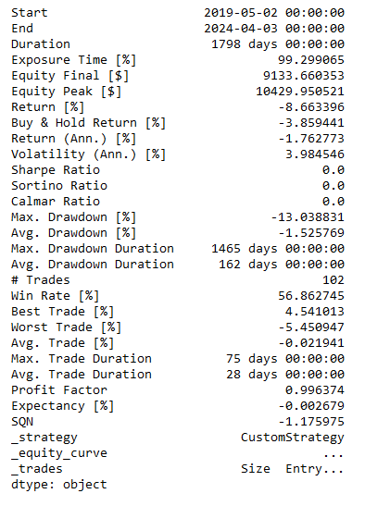
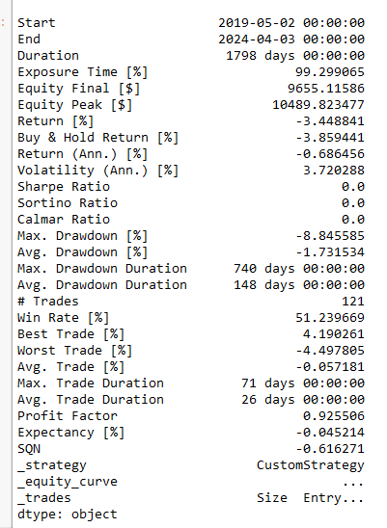
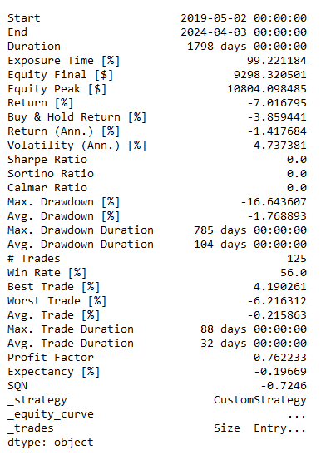

MA |  |  | MA
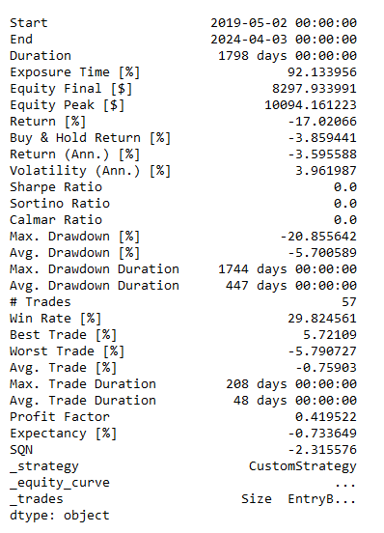
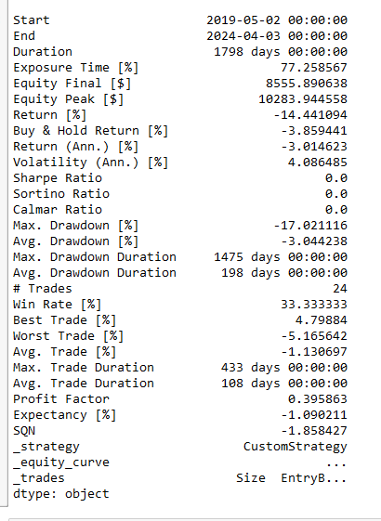
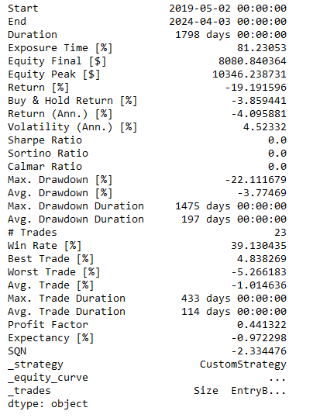
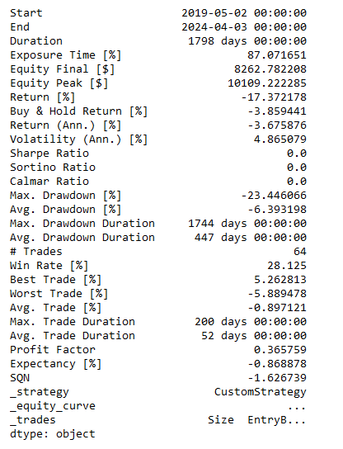

MACD |  |  | MACD
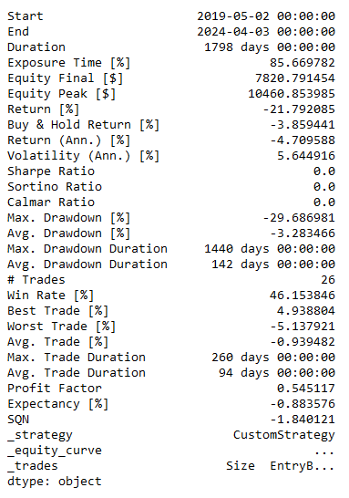
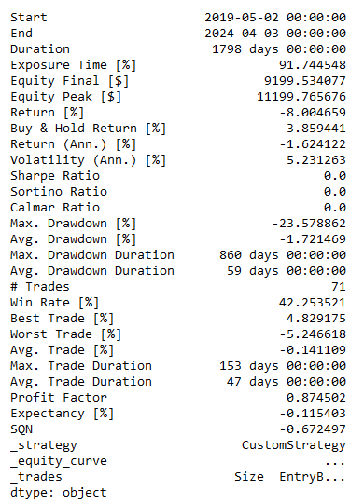
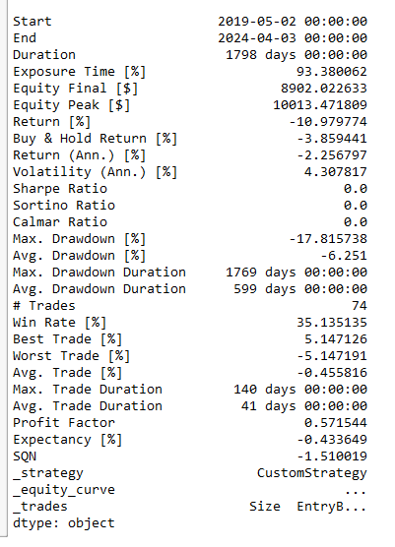
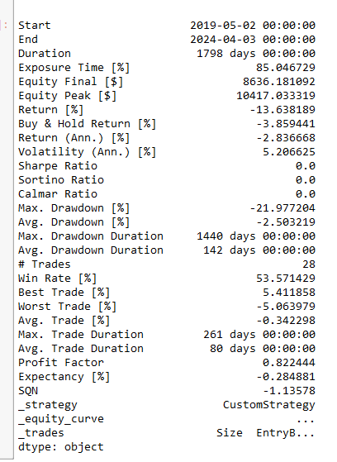

BB |  |  | BB
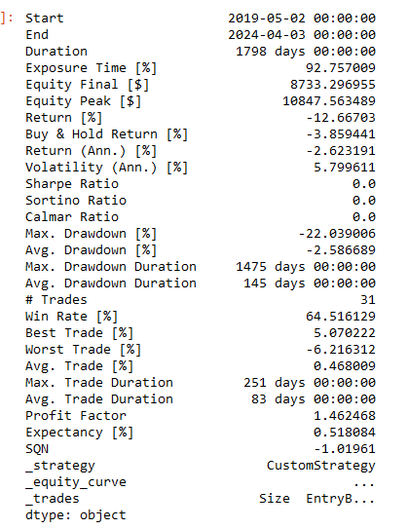
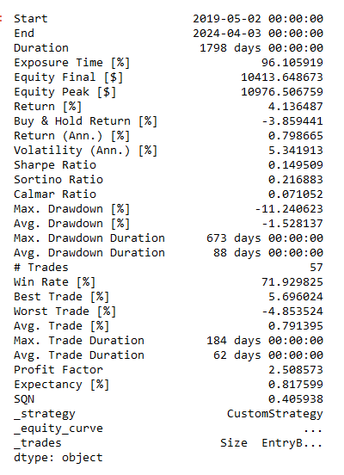
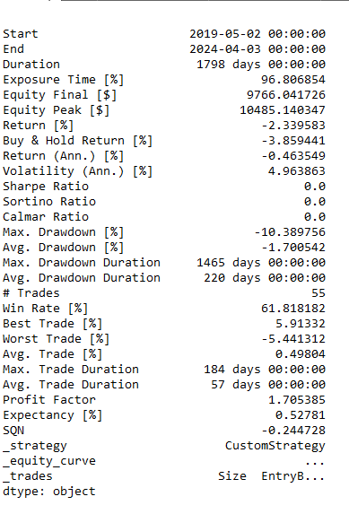
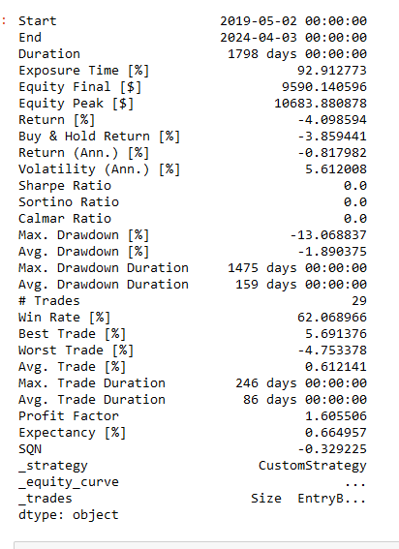

 | S

Optymalizacja 4h
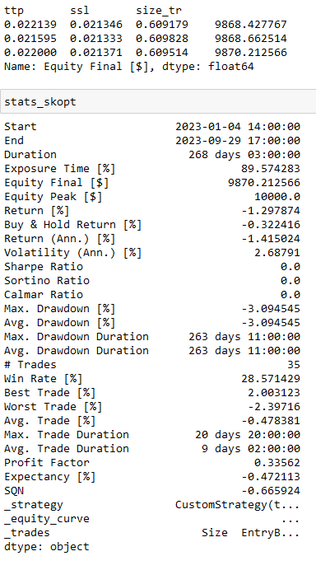
OSTRE | ROZMYTE

RSI
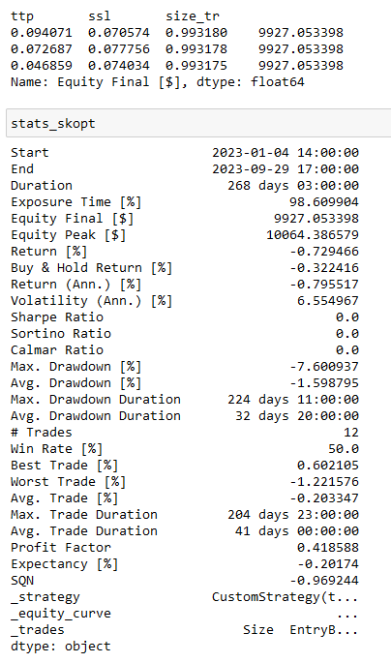
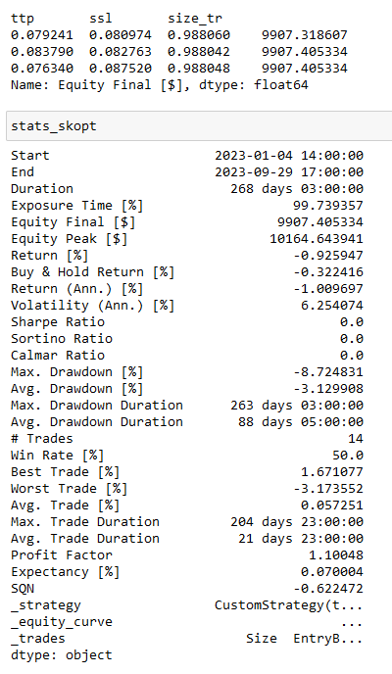

%R
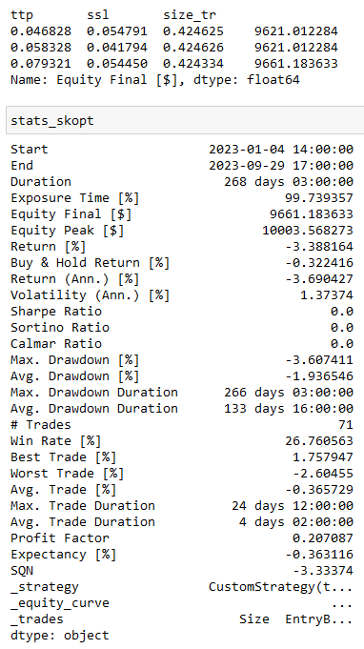
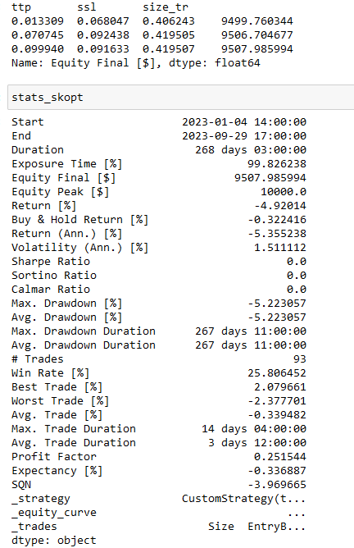

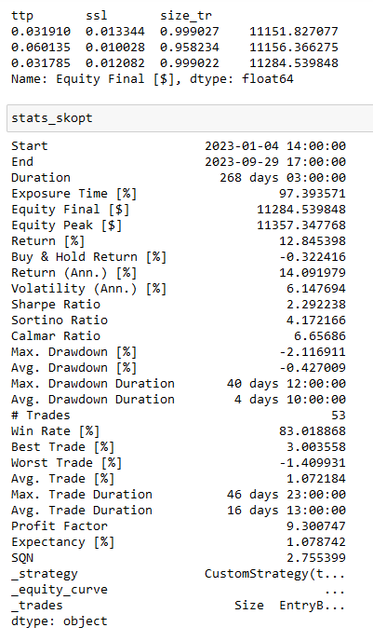
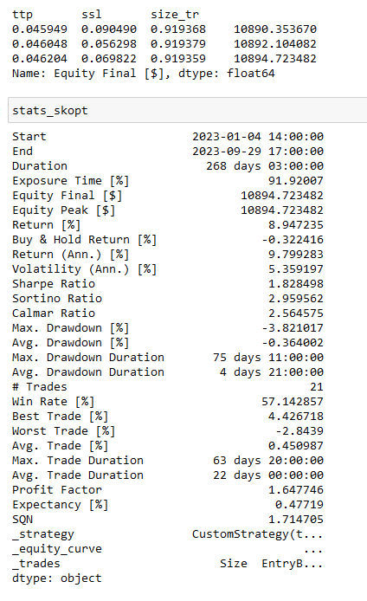
MA

MACD
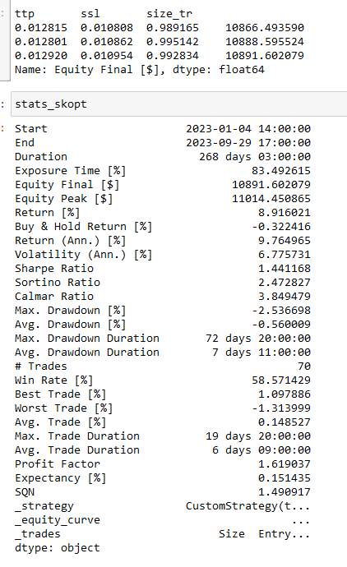
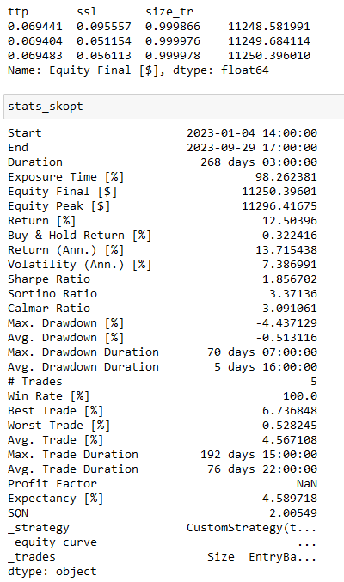

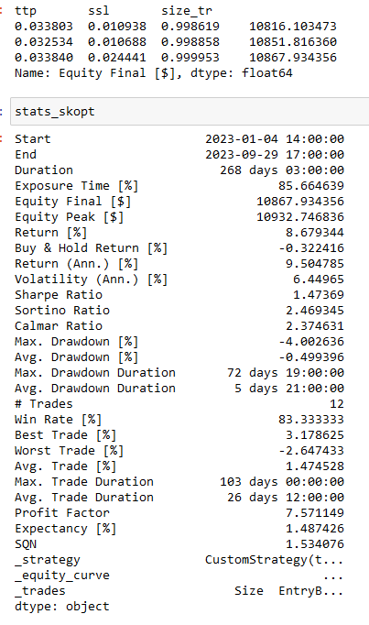
BB

Stała 4h
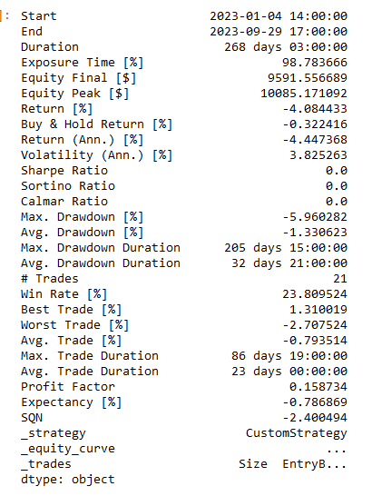
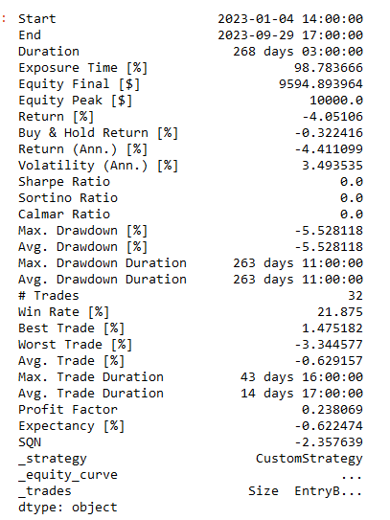
OSTRE | ROZMYTE

RSI

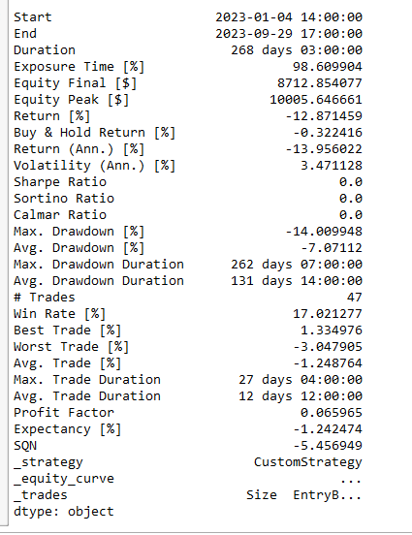
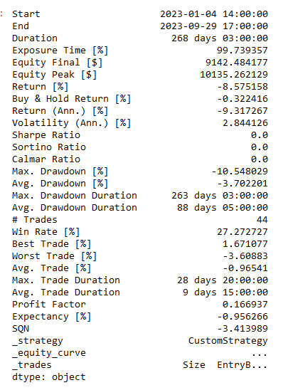
 |  |  | tp | sl | size
 |  |  | 0.046 | 0.074 | 0.99
 |  |  | 0.076 | 0.087 | 0.98
 |  |  | 0.079 | 0.054 | 0.42
 |  |  | 0.099 | 0.09 | 0.42
 |  |  | 0.031 | 0.01 | 0.99
 |  |  | 0.046 | 0.069 | 0.92
 |  |  | 0.012 | 0.011 | 0.99
 |  |  | 0.069 | 0.056 | 0.99
 |  |  | 0.022 | 0.021 | 0.61
 |  |  | 0.034 | 0.024 | 0.99
 |  | średnia | 0.0514 | 0.0496 | 0.83

%R

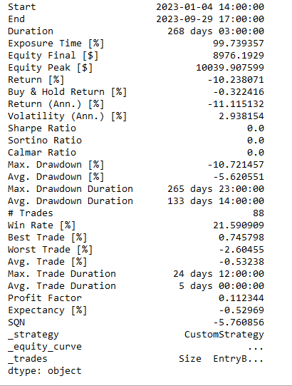
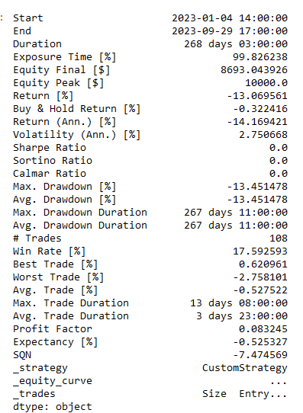

MA

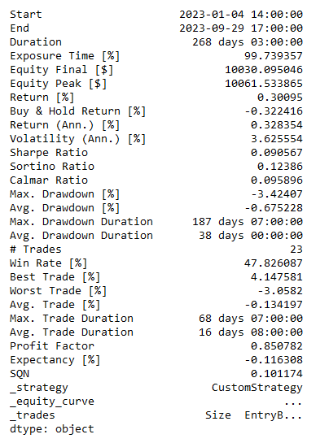
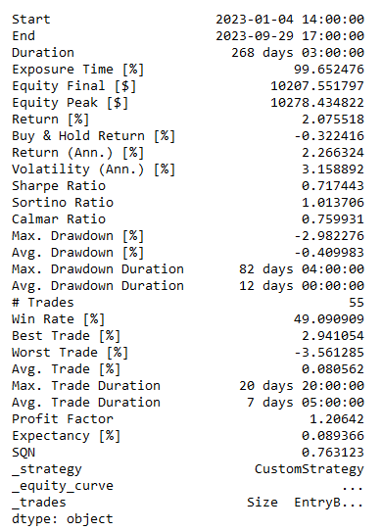

MACD

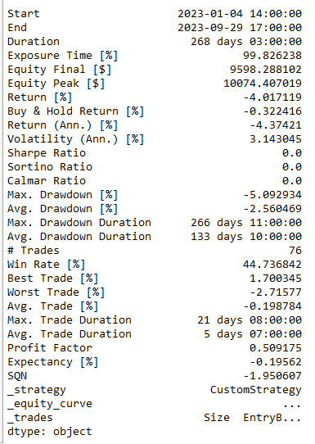
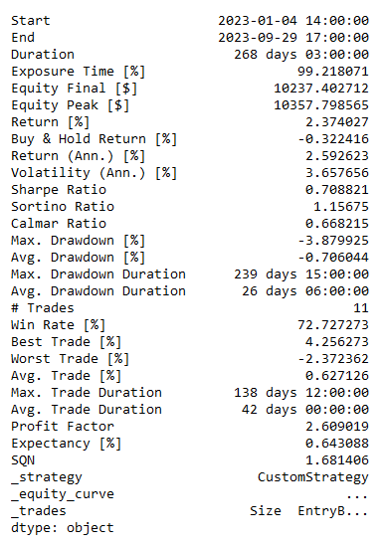

BB

Optymalizacja 1H


OSTRE | ROZMYTE

RSI



%R




MA




MACD




BB

Stała 1h


OSTRE | ROZMYTE


RSI
 |  |  | tp | sl | size
 |  |  | 0.038 | 0.018 | 0.4

 |  |  | 0.04 | 0.08 | 0.99
 |  |  | 0.055 | 0.09 | 0.4
 |  |  | 0.026 | 0.023 | 0.4
 |  |  | 0.09 | 0.028 | 0.4
 |  |  | 0.013 | 0.075 | 0.77
 |  |  | 0.094 | 0.089 | 0.4
 |  |  | 0.047 | 0.043 | 0.99
 |  |  | 0.076 | 0.098 | 0.47
 |  |  | 0.011 | 0.069 | 0.79
 |  | średnia | 0.049 | 0.0613 | 0.601
 |  | mediana | 0.0435 | 0.072 | 0.435

%R




MA




MACD




BB

